金型棟2F

工程レイアウト図： |  | 樹脂成型加工品（MHVキャリア）
 |  |  | コントロールプラン番号： | 0008 | Rev. | 0

 | 温水工場 金型棟2階

⑰

東棟2階より

⑬

東棟2F(MHV_キャリア検査)
工程レイアウト図： |  | 樹脂成型加工品（MHVキャリア）
 |  |  | コントロールプラン番号： | 0005 | Rev. | 0
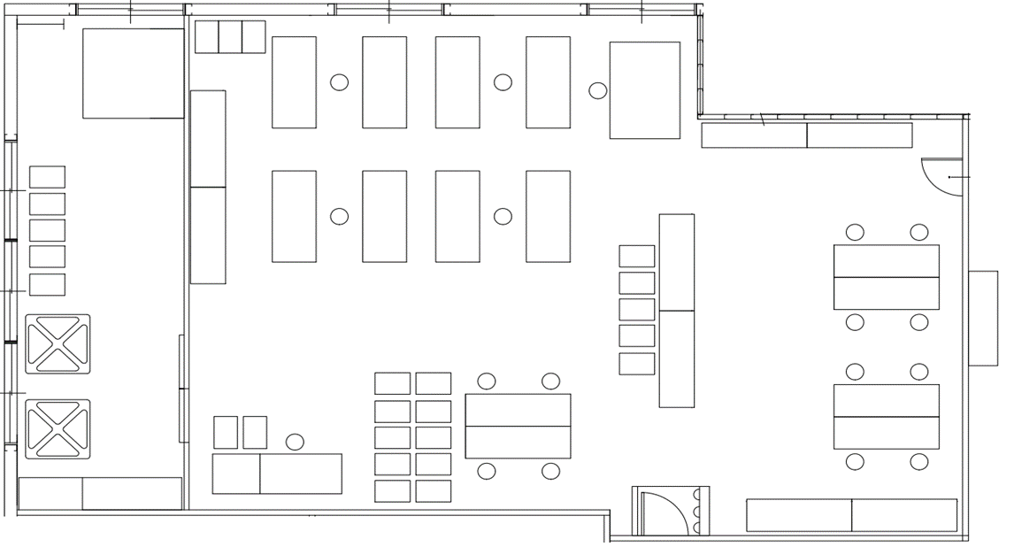
 | 温水工場 東棟2階
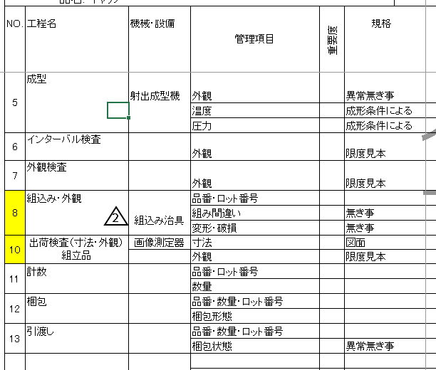
外観検査工程より
1階から

⑫

⑯
⑰

⑧組立
⑬

⑭

⑧外観

⑩計数
⑪梱包

⑨
⑩

⑪

⑫

東棟1F(MHV_キャリア)
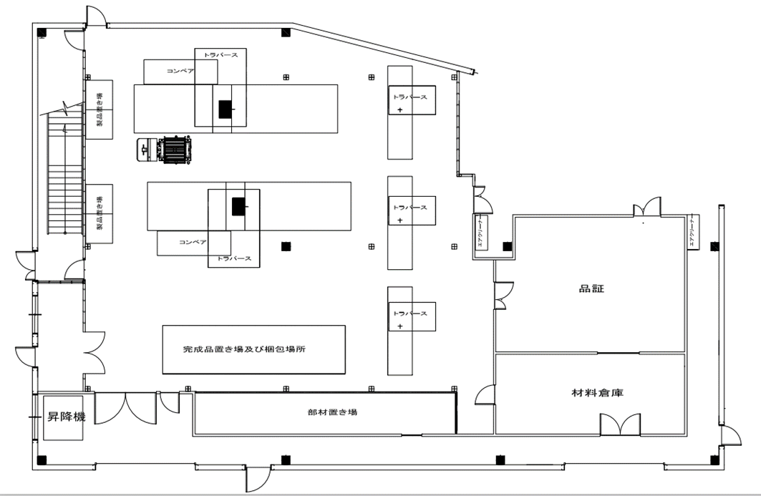
工程レイアウト図： |  | 樹脂成型加工品（MHVキャリア）
 |  |  | コントロールプラン番号： | Rev. | 0
 |  |  |  |  |  | ①材料受入
 | 温水工場 東棟1階
 |  |  |  |  |  | > > ②成型準備

⑫
②③⑤
⑦
 |  |  |  |  |  | > > ③条件設定

⑯
⑰

⑬
⑱
④⑥
⑨
 |  |  |  |  |  | > > ④セットアップ検査
 |  |  |  |  |  | > > ⑤成型
 |  |  |  |  |  | > > ⑥インターバル検査
②③⑤
 |  |  |  |  |  | > > ⑦外観検査
 |  |  |  |  |  | > > ⑧組込み・外観
⑦
 |  |  |  |  |  | > > ⑨出荷検査（寸法・外観）
 |  |  |  |  |  | > > ⑩組立品
①
 |  |  |  |  |  | > > ⑪計数
 |  |  |  |  |  | > > ⑫梱包
 |  |  |  |  |  | > > ⑬引渡し

出荷倉庫へ

検査工程
外観検査工程より

⑭

